상품제안서
하이엔드 다이어리 | 상품코드: F20550

 |  |  |  |  |  |  | 02-412-0044 | www.easy1.co.kr
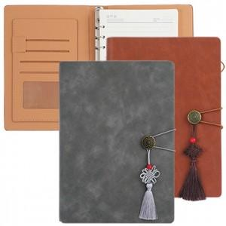

【상세/제작정보】 | *펜 미포함 제품입니다. *실크인쇄크기 : 8*2cm

【인쇄/포장옵션】 | 실크 / OPP(비닐)

【공급단가】 | 수량 | 100~ | 300~ | 500~ | 1,000~ | 3,000~
*VAT별도 | 단가 | 7,150원 | 7,040원 | 6,870원 | 6,600원 | 6,320원

【상품 URL】 | http://www.easy1.co.kr/src/goods_detail.php?gdno=20550

